例
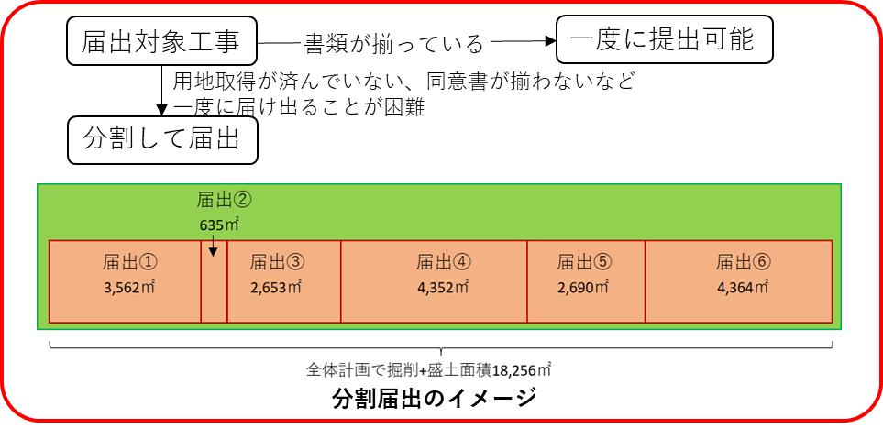
 |  | 工事計画表 |  |  |  | 作成例

工事（事業）名 |  | ○○整備事業
工事（事業）全体の期間 |  | R1.10.27～R5.12.24
工事（事業）全体の形質変更面積 |  | 18,256 ㎡

届出 | 届出年月日 | 土地の形質変更の 着手年月日又は着手予定年月日 | 所在地 | 面積（㎡） | 備考
① | R1.9.15 （届出済） | 2019-10-27 | ○○市○○町○○3562番 外23筆 | 3,562
② | R2.4.20 （届出済） | 2020-05-30 | ○○市▲▲町☆☆138番２ 外５筆 | 635
③ | R3.5.20 （今回届出） | 2021-06-25 | ○○市○○町○○2567番 外18筆 | 2,653
④ |  | R4.5着工予定 |  | 4,352
⑤ |  | R4.12着工予定 |  | 2,690
着工前の面積や着工予定は計画段階の値で問題ありません。
⑥ |  | R5.10着工予定 |  | 4,364

工事（事業）全体の形質変更面積 |  |  |  | 18,256

